DangNhap
Usecase | Đăng nhập

Ngày | 18/06/2022

Người Test | Kim Liên

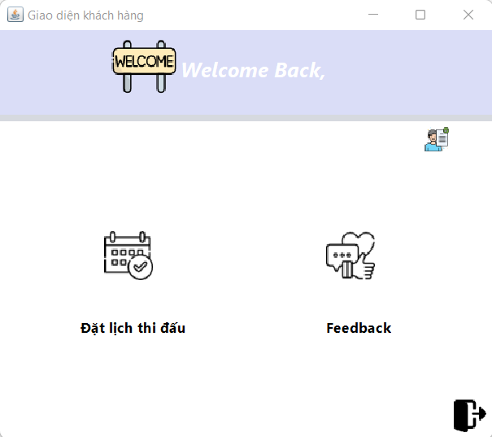
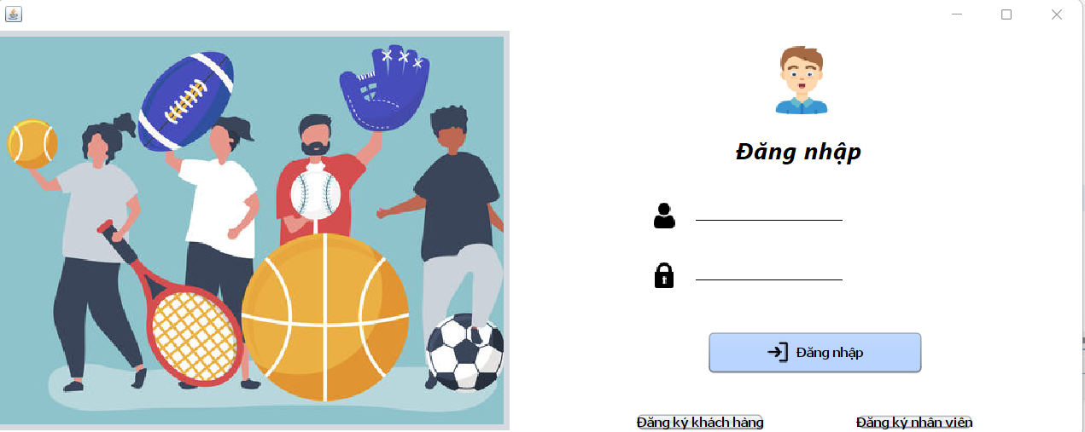 (Nơi đặt màn hình chính) |  |  |  |  |  |  |  | (Màn hình phụ 1) | 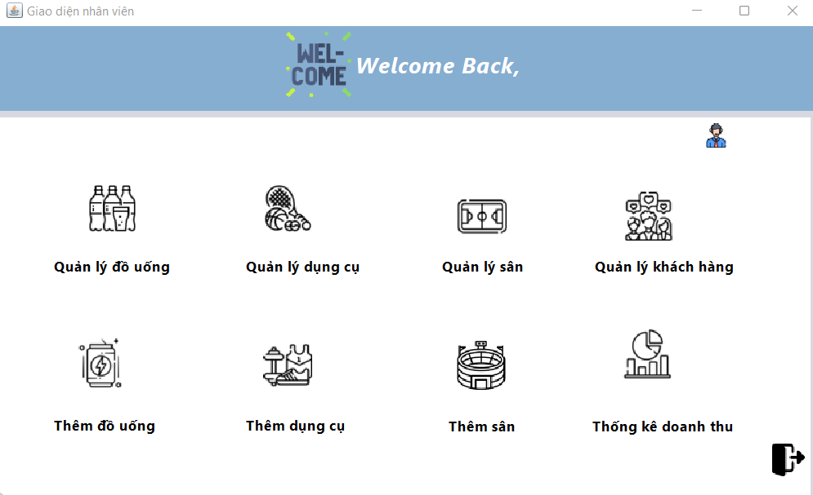 (Màn hình phụ 2) | (Màn hình phụ 3)

 | Tester nhập |  |  |  |  | Dev nhập
STT | Case Study | Status | Desciprtion | Bug Date | Tester | Fix Date | Dev
1 | Không nhập tên đăng nhập | OK |  |  | Kim Liên
2 | Sai tên đăng nhập | OK |  |  | Kim Liên
3 | Không nhập mật khẩu | OK |  |  | Kim Liên
4 | Nhập sai mật khẩu | OK |  |  | Kim Liên
5 |  | Warning
6 |  | Warning
7 |  | Warning
8 |  | Warning
9 |  | Warning
10 |  | Warning
11 |  | Warning
12 |  | Warning
13 |  | Warning
14 |  | Warning
15 |  | Warning
16 |  | Warning
17 |  | Warning
18 |  | Warning
19 |  | Warning
20 |  | Warning
21 |  | Warning
22 |  | Warning
23 |  | Warning
24 |  | Warning
25 |  | Warning

DangKiTaiKhoan
Usecase | Đăng kí tài khoản

Ngày | 19/06/2022

Người Test | Kim Liên

(Nơi đặt màn hình chính) |  |  |  |  |  |  |  | 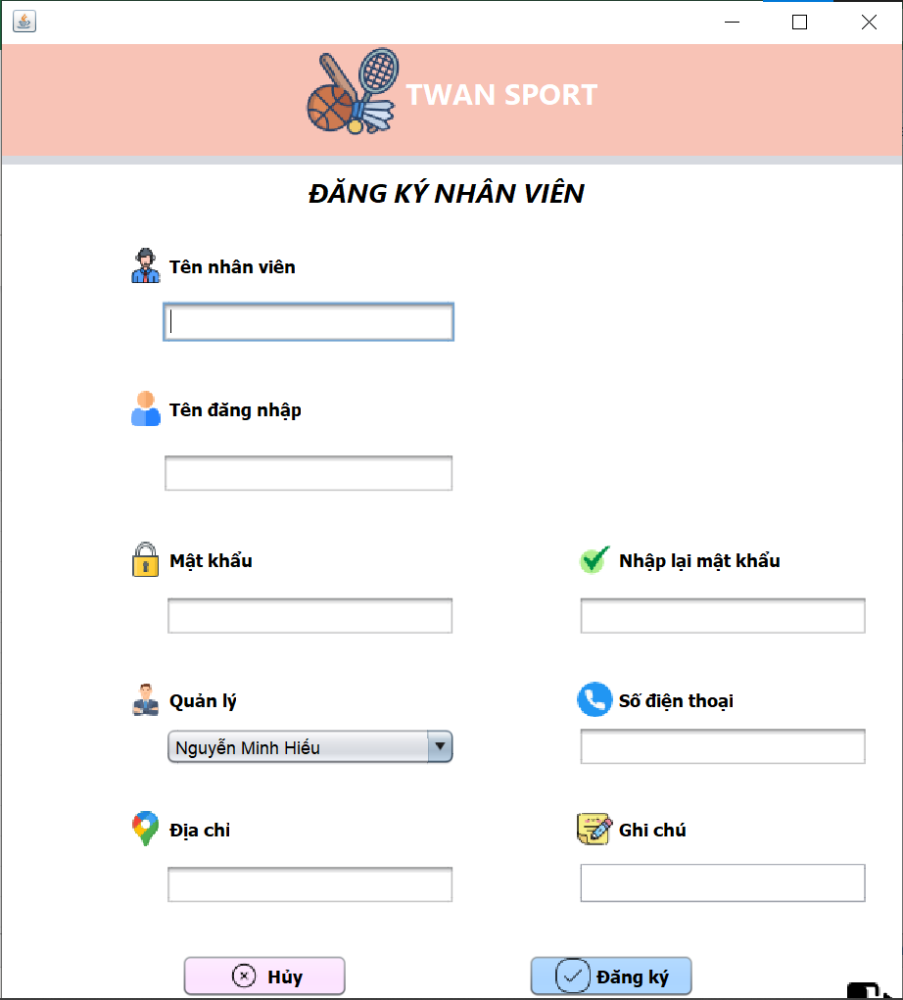 (Màn hình phụ 1) | (Màn hình phụ 2) | (Màn hình phụ 3)

 | Tester nhập |  |  |  |  | Dev nhập
STT | Case Study | Status | Desciprtion | Bug Date | Tester | Fix Date | Dev
1 | Không nhập tên khách hàng/nhân viên | OK |  |  | Kim Liên
2 | Không nhập tên đăng nhập | OK |  |  | Kim Liên
3 | Không nhập mật khẩu | OK |  |  | Kim Liên
4 | Nhập lại mật khẩu sai | OK |  |  | Kim Liên
5 | Không nhập số điện thoại | OK |  |  | Kim Liên
6 | Nhập sai định dạng số điện thoại | OK |  |  | Kim Liên
7 | Không nhập địa chỉ | OK |  |  | Kim Liên
8 | Nhập tên khách hàng/nhân viên là số | Warning | Tên khách hàng/nhân viên là số vẫn đăng kí thành công | 19/06/2022 | Kim Liên
9 | Nhập username trùng | Warning | Nhập username trùng username đã đăng kí tài khoản vẫn đăng kí thành công | 19/06/2022 | Kim Liên
10 | Nhập username và password trùng với tài khoản đã đăng kí | Warning | Không lưu thông tin đăng kí vào CSDL nhưng hiển thị message đăng kí thành công | 19/06/2022 | Kim Liên
11 | Nhập số điện thoại trùng với số điện thoại đã đăng kí tài khoản | OK
12 |  | Warning
13 |  | Warning
14 |  | Warning
15 |  | Warning
16 |  | Warning
17 |  | Warning
18 |  | Warning
19 |  | Warning
20 |  | Warning
21 |  | Warning
22 |  | Warning
23 |  | Warning
24 |  | Warning
25 |  | Warning

ThemFeedback
Usecase | Thêm Feedback

Ngày | 19/06/2022

Người Test | Kim Liên

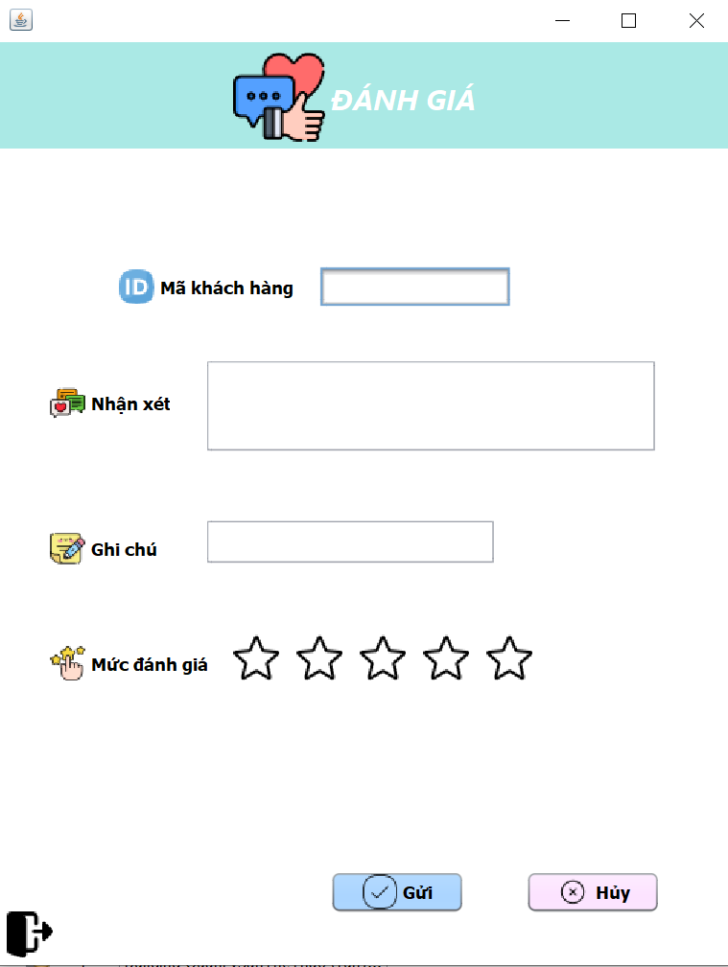 (Nơi đặt màn hình chính) |  |  |  |  |  |  |  | (Màn hình phụ 1) | (Màn hình phụ 2) | (Màn hình phụ 3)

 | Tester nhập |  |  |  |  | Dev nhập
STT | Case Study | Status | Desciprtion | Bug Date | Tester | Fix Date | Dev
1 | Không nhập nhận xét | OK |  |  | Kim Liên
2 | Không chọn mức hài lòng | OK | Không chọn mức hài lòng nhưng lại thêm feedback thành công và mặc định mức hài lòng 5 sao | 20/06/2022 | Kim Liên | 24/06/2022 | Minh Hiếu
3 | Nhập sai mã khách hàng | OK |  |  | Kim Liên
4 | Nhấn nút hủy | OK | Nhấn nút hủy không có hành động nào xảy ra |  | Kim Liên
5 |  | Warning
6 |  | Warning
7 |  | Warning
8 |  | Warning
9 |  | Warning
10 |  | Warning
11 |  | Warning
12 |  | Warning
13 |  | Warning
14 |  | Warning
15 |  | Warning
16 |  | Warning
17 |  | Warning
18 |  | Warning
19 |  | Warning
20 |  | Warning
21 |  | Warning
22 |  | Warning
23 |  | Warning
24 |  | Warning
25 |  | Warning

ThongKeBaoCao
Usecase | Thống kê, báo cáo

Ngày | 20/06/2022

Người Test | Ngọc Hiền

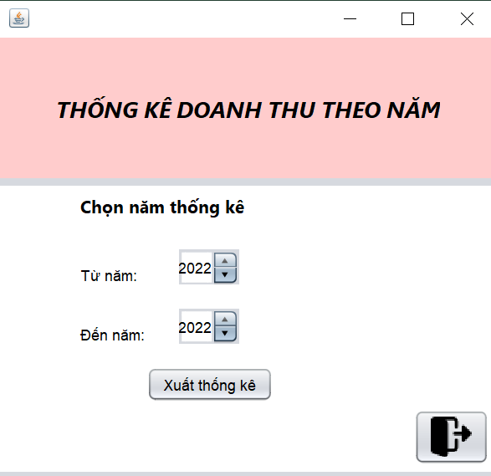
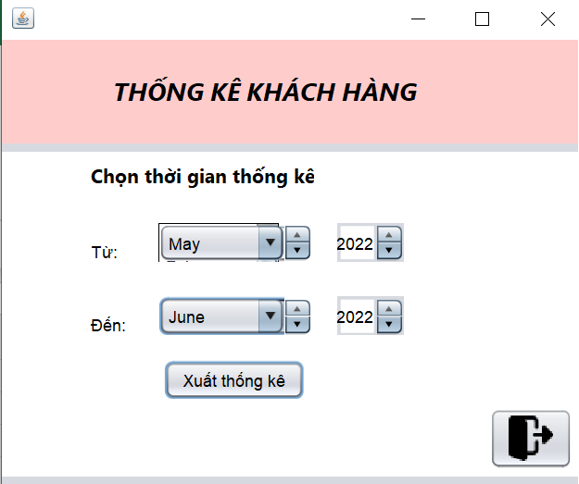
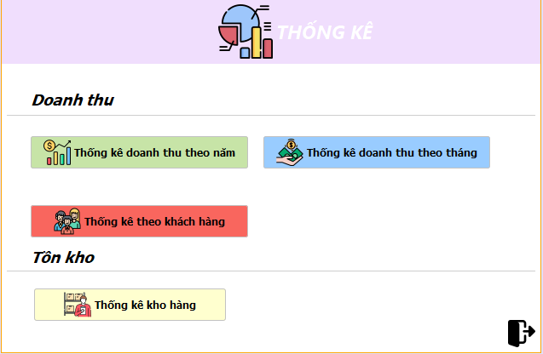 (Nơi đặt màn hình chính) |  |  |  |  |  |  |  | (Màn hình phụ 1) | 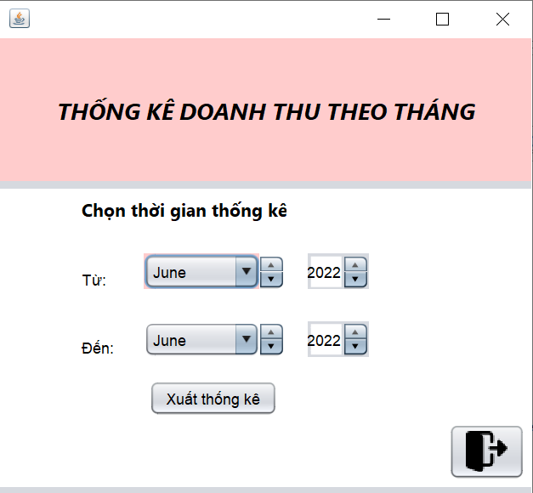 (Màn hình phụ 2) | (Màn hình phụ 3)

 | Tester nhập |  |  |  |  | Dev nhập
STT | Case Study | Status | Desciprtion | Bug Date | Tester | Fix Date | Dev
1 | Báo cáo theo tháng | OK |  |  | Ngọc Hiền
2 | Báo cáo theo năm | OK |  |  | Ngọc Hiền
3 | Thống kê doanh thu theo năm | OK |  |  | Ngọc Hiền
4 | Thống kê doanh thu theo tháng | OK |  |  | Ngọc Hiền
5 | Thống kê kho hàng | OK |  |  | Ngọc Hiền
6 | Thống kê top 5 khách hàng | OK | Một số tên hiển thị còn thiếu | 21/06/2022 | Ngọc Hiền | 21/06/2022 | Minh Hiếu
7 |  | Warning
8 |  | Warning
9 |  | Warning
10 |  | Warning
11 |  | Warning
12 |  | Warning
13 |  | Warning
14 |  | Warning
15 |  | Warning
16 |  | Warning
17 |  | Warning
18 |  | Warning
19 |  | Warning
20 |  | Warning
21 |  | Warning
22 |  | Warning
23 |  | Warning
24 |  | Warning
25 |  | Warning

DatLich
Usecase | Đặt lịch

Ngày | 19/6/2022

Người Test | Ngọc Hiền

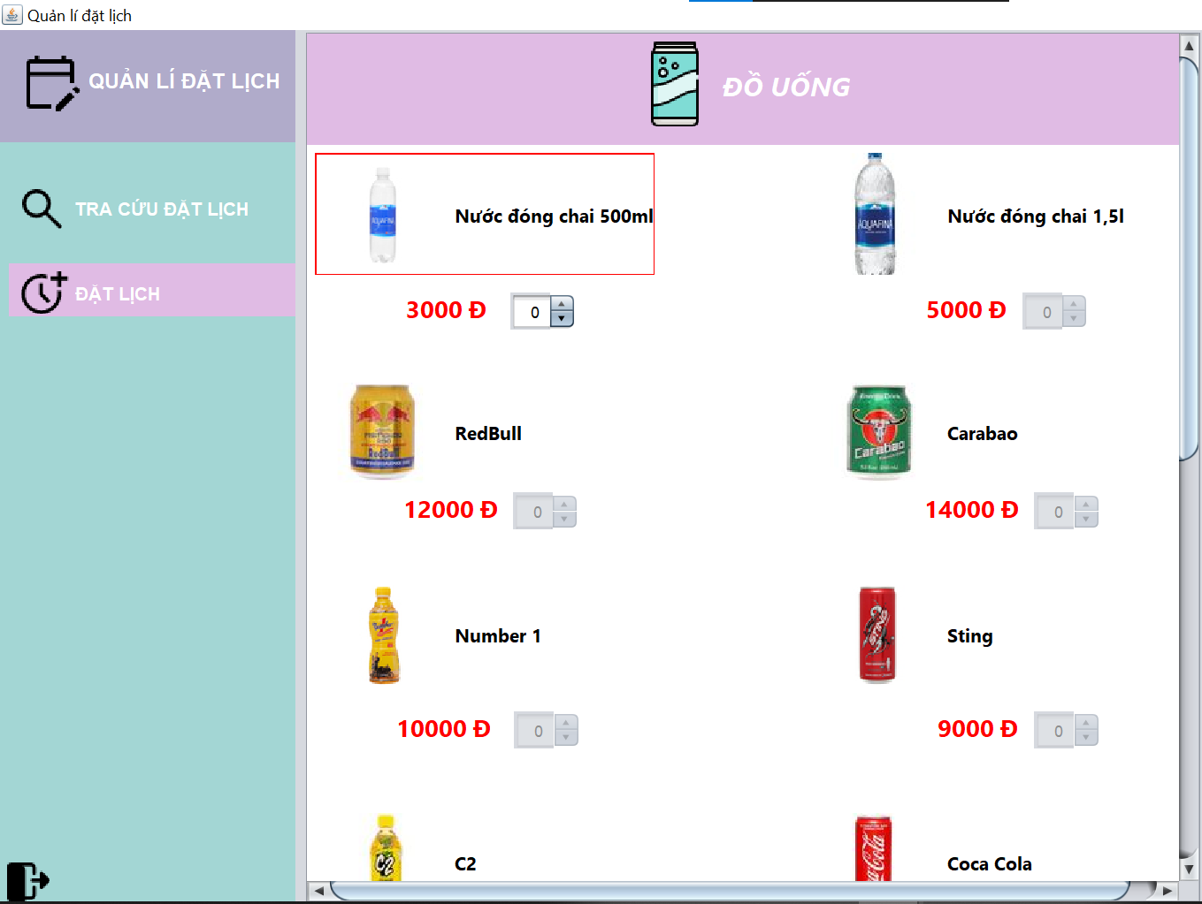
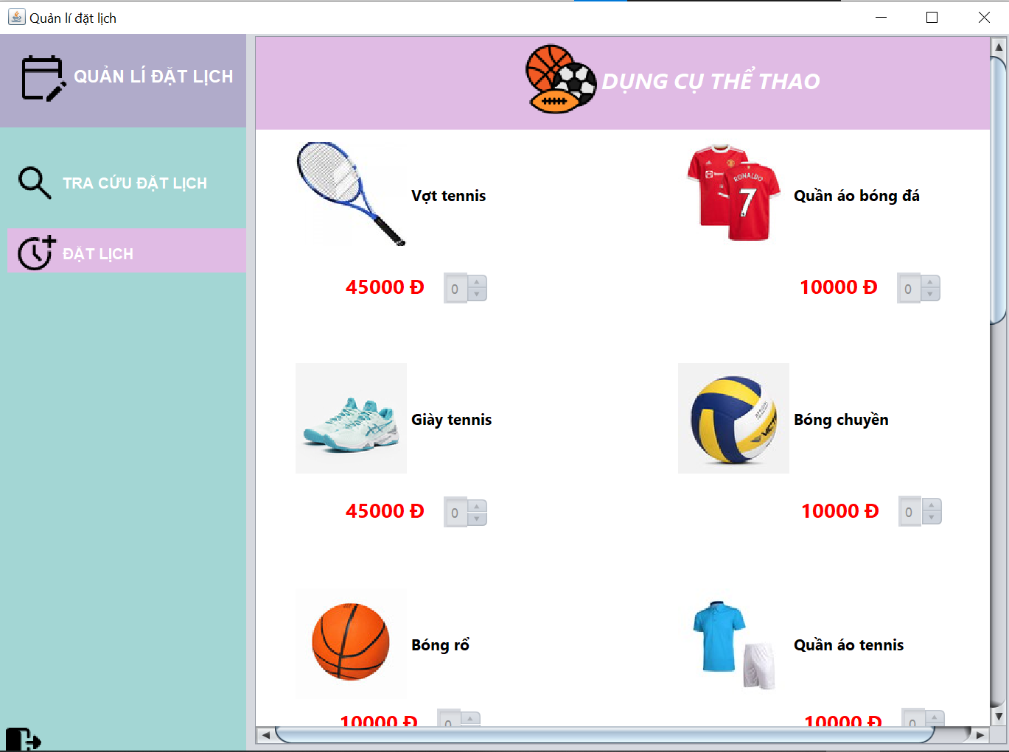
 (Nơi đặt màn hình chính) |  |  |  |  |  |  |  | 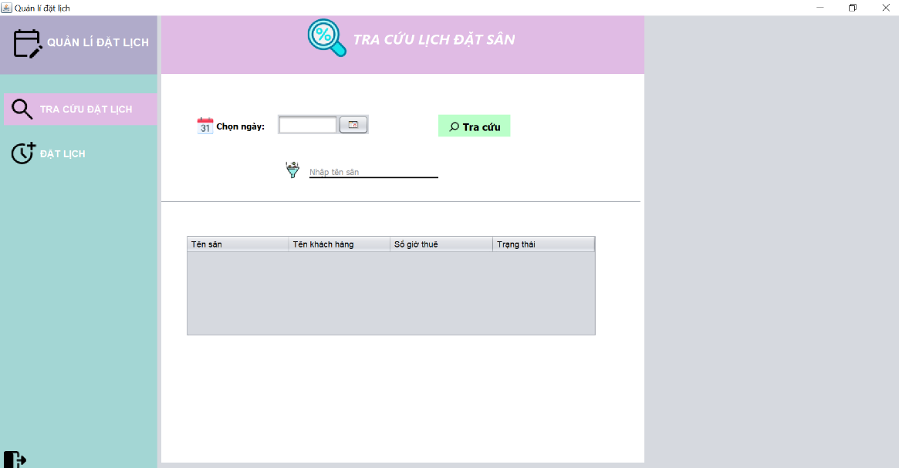 (Màn hình phụ 1) | 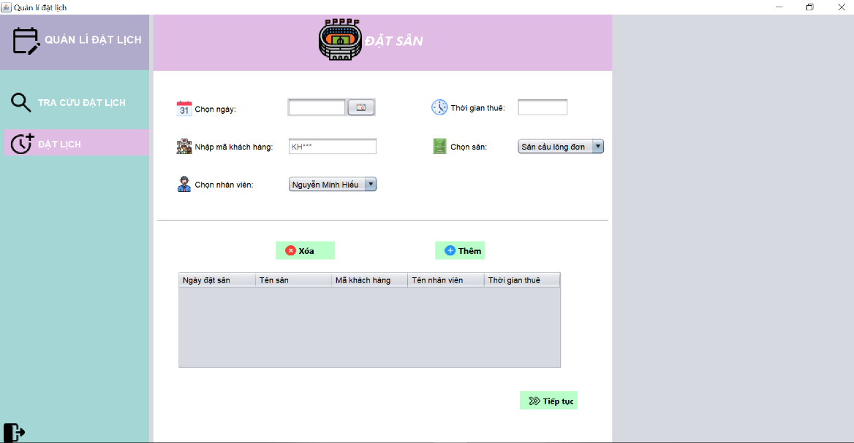 (Màn hình phụ 2) | (Màn hình phụ 3) | (Màn hình phụ 4)

 | Tester nhập |  |  |  |  | Dev nhập
STT | Case Study | Status | Desciprtion | Bug Date | Tester | Fix Date | Dev
1 | Tra cứu lịch đặt ở ngày quá khứ | OK |  |  | Ngọc Hiền
2 | Tra cứu lịch đặt ở ngày tương lai | OK |  |  | Ngọc Hiền
3 | Tra cứu lịch đặt ở ngày hiện tại | OK |  |  | Ngọc Hiền
4 | Tra cứu lịch đặt qua tên sân | OK | Không thể thực hiện hành động tra cứu | 19/06/2022 | Ngọc Hiền | 20/06/2022 | Đức Tài
5 | Tra cứu lịch đặt qua tên sân và ngày | OK | Không thể thực hiện hành động tra cứu | 19/06/2022 | Ngọc Hiền | 20/06/2022 | Đức Tài
6 | Đặt lịch ngày quá khứ | OK |  |  | Ngọc Hiền
7 | Đặt lịch với ngày trùng với lịch đặt khác | Warning | Có thể đặt trùng giờ | 19/06/2022 | Ngọc Hiền
8 | Đặt lịch không đặt dịch vụ | OK |  |  | Ngọc Hiền
9 | Đặt lịch không nhập dữ liệu | Warning | Không hiện message thông báo | 19/06/2022 | Ngọc Hiền
10 | Đặt lịch với thời gian thuê không hợp lệ | OK |  |  | Ngọc Hiền
11 | Đặt lịch với mã khách hàng sai | OK |  |  | Ngọc Hiền
12 | Đặt lịch vượt số lượng tồn kho | OK | Thông báo tên sản phẩm bị quá số lượng sai | 19/06/2022 | Ngọc Hiền | 21/06/2022 | Đức Tài
13
14
15
16
17
18
19
20
21
22
23
24
25

ThanhToan
Usecase | Thanh toán

Ngày | 20/06/2022

Người Test | Ngọc Hiền

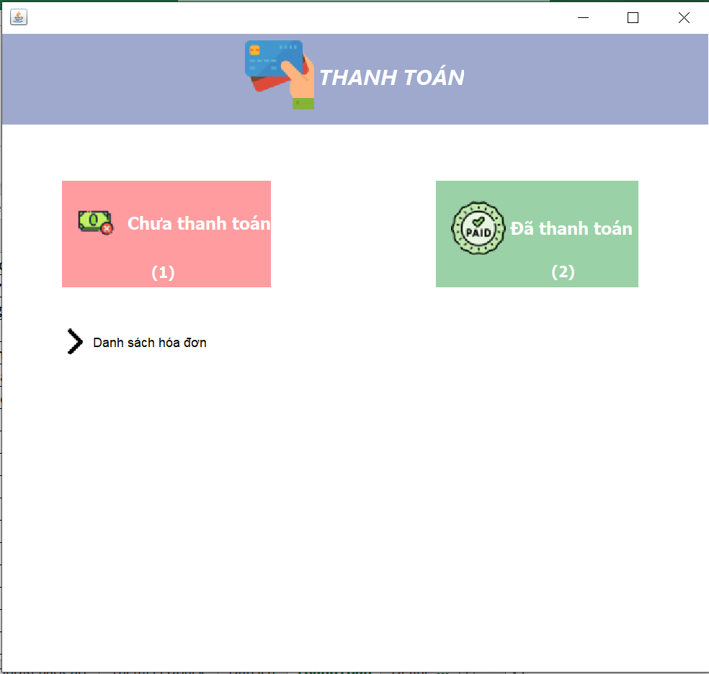 (Nơi đặt màn hình chính) |  |  |  |  |  |  |  | 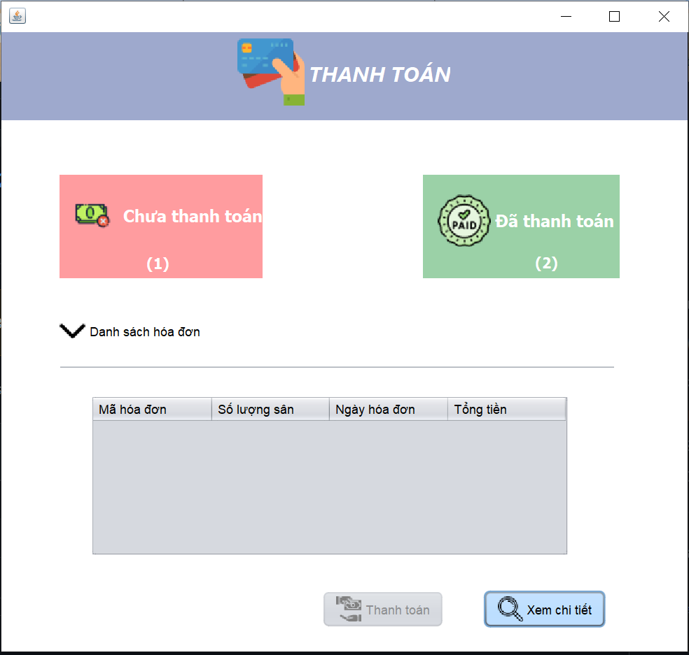 (Màn hình phụ 1) | 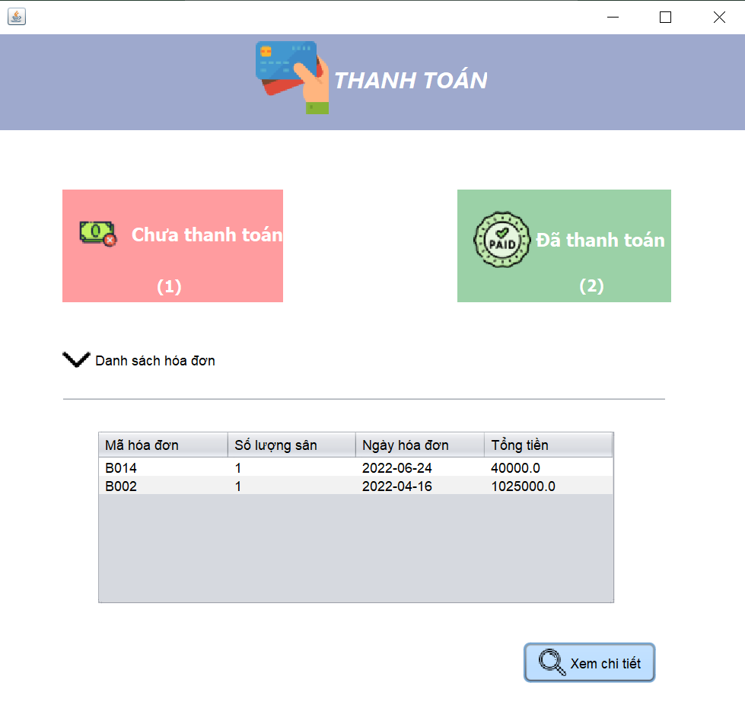 (Màn hình phụ 2) | 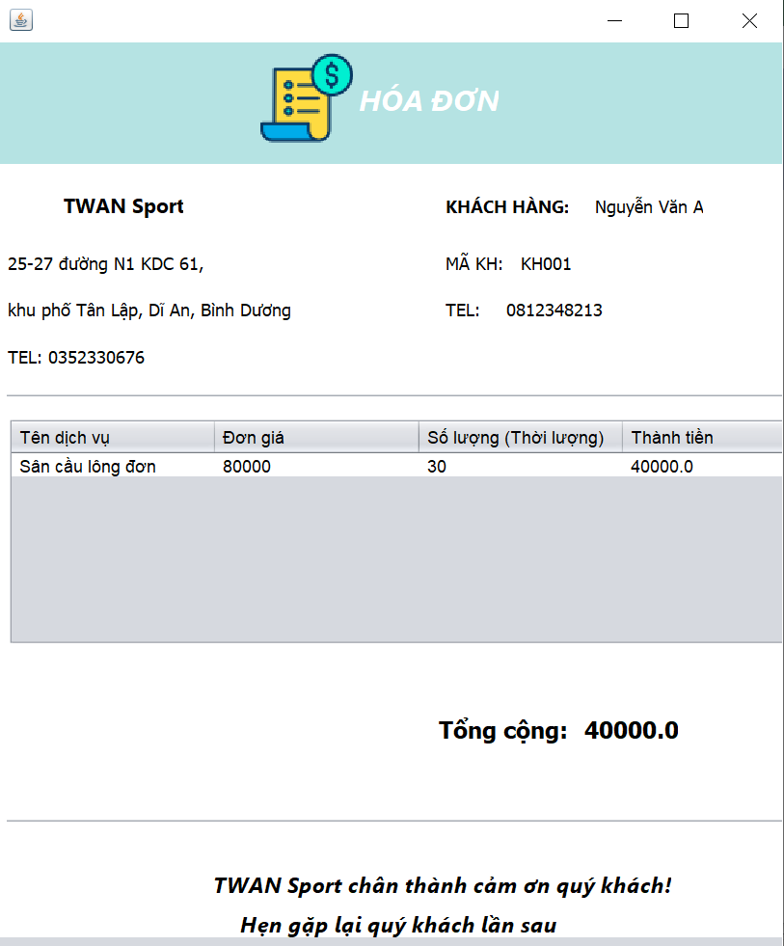 (Màn hình phụ 3)

 | Tester nhập |  |  |  |  | Dev nhập
STT | Case Study | Status | Desciprtion | Bug Date | Tester | Fix Date | Dev
1 | Thanh toán khi chỉ đặt sân | OK
2 | Thanh toán khi đặt sân và đồ uống | OK
3 | Thanh toán khi đặt sân và dụng cụ | OK
4 | Thanh toán khi đặt sân và tất cả dịch vụ | OK
5 | Tổng tiền tính theo công thức | OK
6 | Thông tin khách hàng in trên hóa đơn | OK
7 | Kiểm tra giá sản phẩm trên hóa đơn | OK
8 | Kiểm tra số lượng sản phẩm trên hóa đơn | OK
9 |  | Warning
10 |  | Warning
11 |  | Warning
12 |  | Warning
13 |  | Warning
14 |  | Warning
15 |  | Warning
16 |  | Warning
17 |  | Warning
18 |  | Warning
19 |  | Warning
20 |  | Warning
21 |  | Warning
22 |  | Warning
23 |  | Warning
24 |  | Warning
25 |  | Warning

